Næring
 | Søknader om dagpenger. Næring. En måned
 | Søknader om dagpenger. Kalendermåned juni |  |  |  | Rapport oppdatert: 03.07.2026

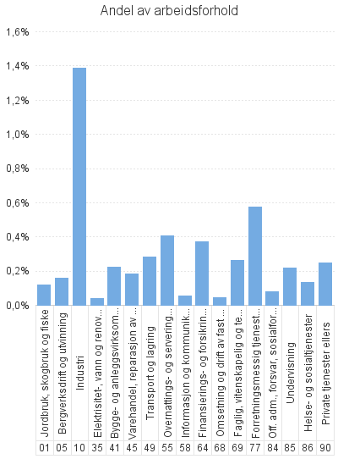
 |  | Dagpenger - antall arbeidsforhold | Dagpenger - andel av arbeidsforhold | Dagpenger - antall virksomheter
Antall som har søkt om dagpenger |  | 416
- herav i Aa-register |  | 333

Antall arbeidsforhold i Aa-register |  | 406 | 0.3% | 274
Jordbruk, skogbruk og fiske |  | 6 | 0.1% | 5
Bergverksdrift og utvinning |  | * | * | *
Industri |  | 148 | 1.4% | 37
Elektrisitet-, vann og renovasjon |  | * | * | *
Bygge- og anleggsvirksomhet |  | 27 | 0.2% | 26
Varehandel, reparasjon av motorvogner |  | 29 | 0.2% | 27
Transport og lagring |  | 24 | 0.3% | 23
Overnattings- og serveringsvirksomhet |  | 29 | 0.4% | 26
Informasjon og kommunikasjon |  | * | * | *
Finansierings- og forsikringsvirksomhet |  | * | * | *
Omsetning og drift av fast eiendom |  | * | * | *
Faglig, vitenskapelig og teknisk tjenesteyting |  | 12 | 0.3% | 11
Forretningsmessig tjenesteyting |  | 33 | 0.6% | 28
Off. adm., forsvar, sosialforsikring |  | 7 | 0.1% | 7
Undervisning |  | 23 | 0.2% | 21
Helse- og sosialtjenester |  | 40 | 0.1% | 38
Private tjenester ellers |  | 17 | 0.2% | 16
Ukjent |  | * | * | *
 |  | * | * | *

Næring. Ordinære
 | Søknader om dagpenger. Næring. En måned
 | Søknader om ordinære dagpenger. Kalendermåned juni |  |  |  | Rapport oppdatert: 03.07.2026

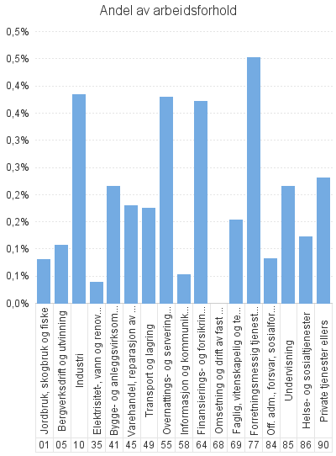
 |  | Ordinære - antall arbeidsforhold | Ordinære - andel av arbeidsforhold | Ordinære - antall virksomheter
Antall som har søkt om dagpenger |  | 294
- herav i Aa-register |  | 216

Antall arbeidsforhold i Aa-register |  | 266 | 0.2% | 238
Jordbruk, skogbruk og fiske |  | 4 | 0.1% | 4
Bergverksdrift og utvinning |  | * | * | *
Industri |  | 41 | 0.4% | 29
Elektrisitet-, vann og renovasjon |  | * | * | *
Bygge- og anleggsvirksomhet |  | 26 | 0.2% | 25
Varehandel, reparasjon av motorvogner |  | 28 | 0.2% | 26
Transport og lagring |  | 15 | 0.2% | 15
Overnattings- og serveringsvirksomhet |  | 27 | 0.4% | 24
Informasjon og kommunikasjon |  | * | * | *
Finansierings- og forsikringsvirksomhet |  | * | * | *
Omsetning og drift av fast eiendom |  | * | * | *
Faglig, vitenskapelig og teknisk tjenesteyting |  | 7 | 0.2% | 7
Forretningsmessig tjenesteyting |  | 26 | 0.5% | 22
Off. adm., forsvar, sosialforsikring |  | 7 | 0.1% | 7
Undervisning |  | 23 | 0.2% | 21
Helse- og sosialtjenester |  | 37 | 0.1% | 36
Private tjenester ellers |  | 16 | 0.2% | 15
Ukjent |  | * | * | *
 |  | * | * | *

Næring. Permitterte
 | Søknader om dagpenger. Næring. En måned
 | Søknader om dagpenger under permittering. Kalendermåned juni |  |  |  | Rapport oppdatert: 03.07.2026

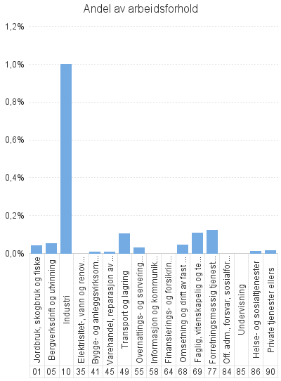
 |  | Permitterte - antall arbeidsforhold | Permitterte - andel av arbeidsforhold | Permitterte - antall virksomheter
Antall som har søkt om dagpenger |  | 122
- herav i Aa-register |  | 117

Antall arbeidsforhold i Aa-register |  | 140 | 0.1% | 48
Jordbruk, skogbruk og fiske |  | * | * | *
Bergverksdrift og utvinning |  | * | * | *
Industri |  | 107 | 1.0% | 18
Elektrisitet-, vann og renovasjon |  | * | * | *
Bygge- og anleggsvirksomhet |  | * | * | *
Varehandel, reparasjon av motorvogner |  | * | * | *
Transport og lagring |  | 9 | 0.1% | 9
Overnattings- og serveringsvirksomhet |  | * | * | *
Informasjon og kommunikasjon |  | * | * | *
Finansierings- og forsikringsvirksomhet |  | * | * | *
Omsetning og drift av fast eiendom |  | * | * | *
Faglig, vitenskapelig og teknisk tjenesteyting |  | 5 | 0.1% | 4
Forretningsmessig tjenesteyting |  | 7 | 0.1% | 6
Off. adm., forsvar, sosialforsikring |  | * | * | *
Undervisning |  | * | * | *
Helse- og sosialtjenester |  | * | * | *
Private tjenester ellers |  | * | * | *
Ukjent |  | * | * | *
 |  | * | * | *

